DefecList
Defect ID | Title | Steps | Exepect Result | Actual Result | Image | Priority | Serveriry | Date | Owner | TC'ID | Model | Version
DE_01 | Lỗi khi Comments và nhấn Submit Comment nhưng không hiển thị | s1.Đăng nhập vào trang web s2.Vào trang chủ s3.Nhấn chọn 1 vd bài học và comments s4.Nhấn Submit Comment | s4.Comment hiển thị trên màn hình | s4.Comment biến mất và không hiển thị comment trên màn hình | 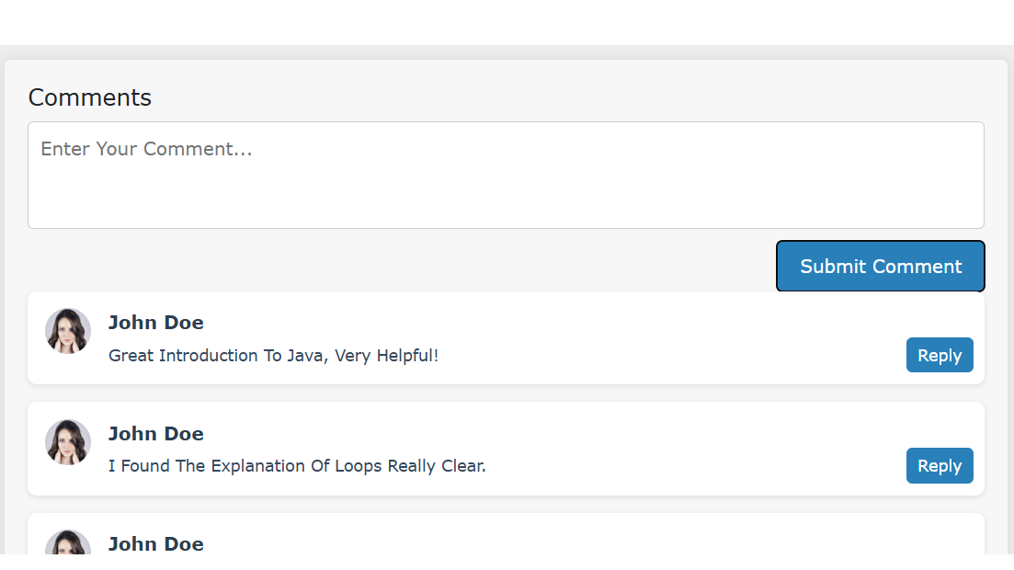 | NORMAL | COSMETIC | 14/10/2024 | Diễm
DE_02 | Lỗi khi nhấn chuyển trang | s1.Đăng nhập vào trang web s2.Vào trang chủ s3.Nhấn chọn 1 vd bài học s4.Nhấn chuyển trang 2 | s4.Chuyển sang trang | s4.Không chuyển sang trang được |  | NORMAL | COSMETIC | 14/10/2025 | Diễm
DE_03 | Lỗi khi nhấn nút mua | s1.Đăng nhập vào trang web s2.Vào trang chủ s3.Nhấn chọn 1 bài học s4.Chọn Buy Now | s4.Nhấn mua được sản phẩm | s4.Không nhấn mua được |  | NORMAL | COSMETIC | 14/10/2026 | Diễm
DE_04 |  |  |  |  |  | NORMAL | COSMETIC | 14/10/2027 | Diễm
DE_05 |  |  |  |  |  | NORMAL | COSMETIC | 14/10/2028 | Diễm
DE_06 |  |  |  |  |  | NORMAL | COSMETIC | 14/10/2029 | Diễm
DE_07 |  |  |  |  |  | NORMAL | COSMETIC | 14/10/2030 | Diễm
DE_08 |  |  |  |  |  | NORMAL | COSMETIC | 14/10/2031 | Diễm
DE_09 |  |  |  |  |  | NORMAL | COSMETIC | 14/10/2032 | Diễm
DE_10 |  |  |  |  |  | NORMAL | COSMETIC | 14/10/2033 | Diễm

Minmap
